Alerta Fajillas
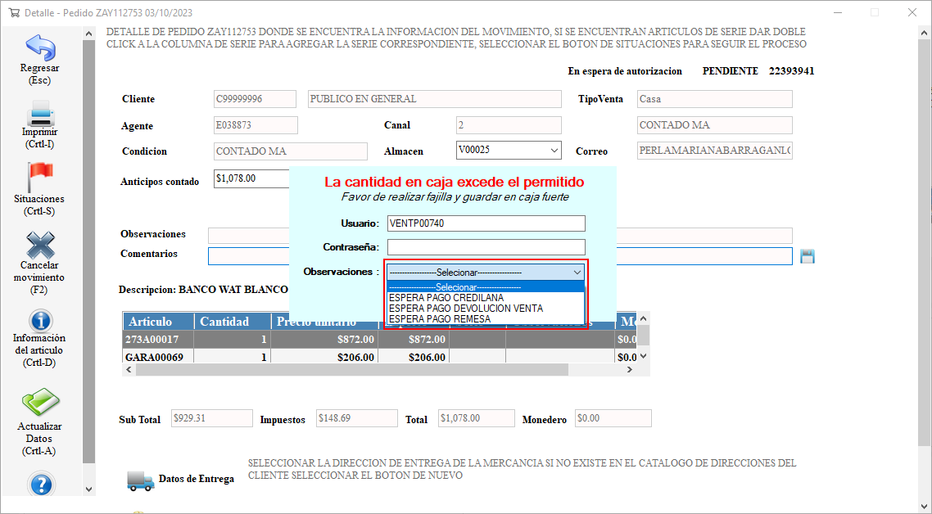
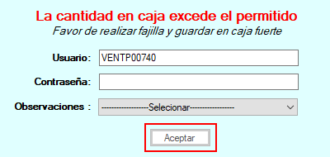
ANX SAP 5290_Fajillas_0001
Ventana de Alerta
Usuario Logueado
Mensaje emergente

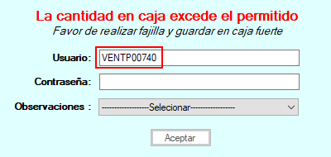
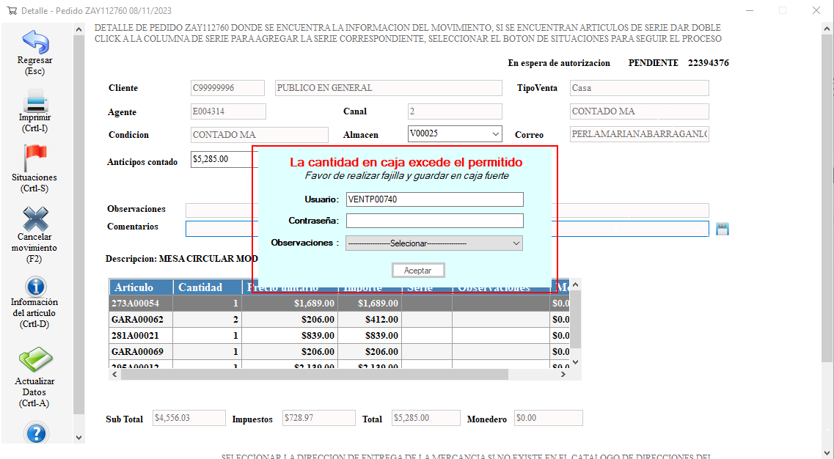
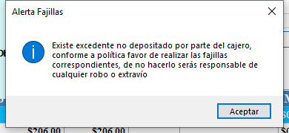

Campo selector Observaciones
Botón Aceptar

Reporte Fajillas
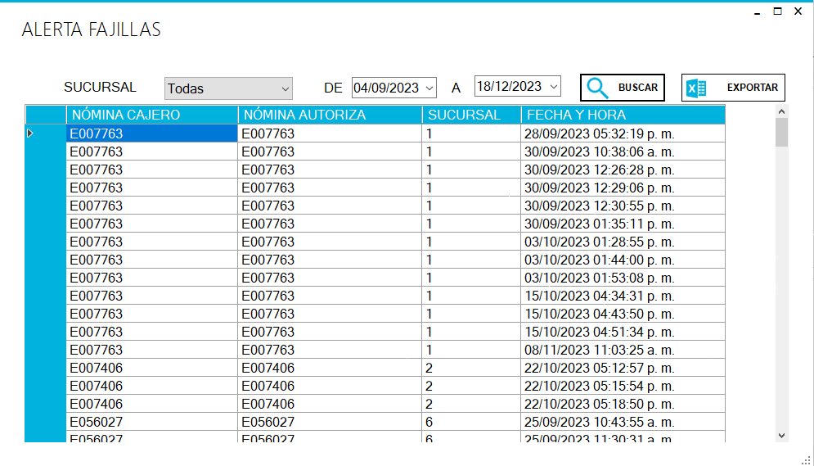
Reporte Fajillas
Campos selector fechas

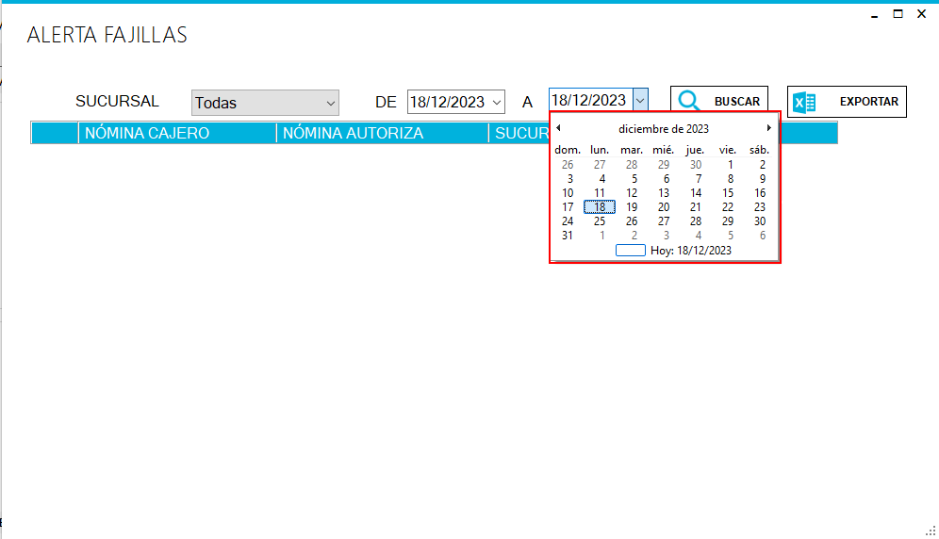
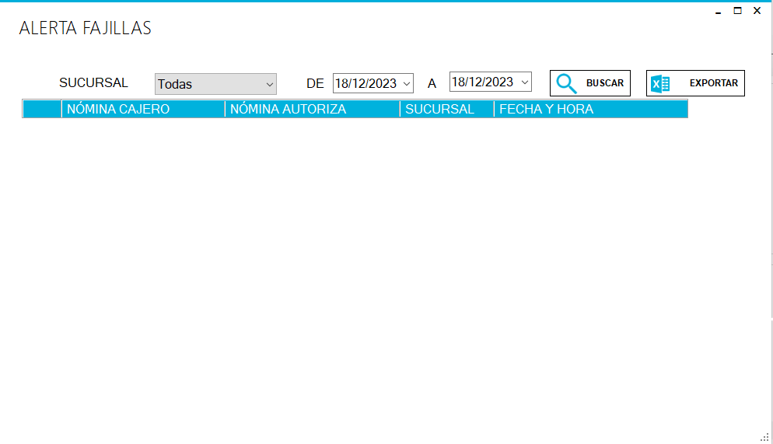
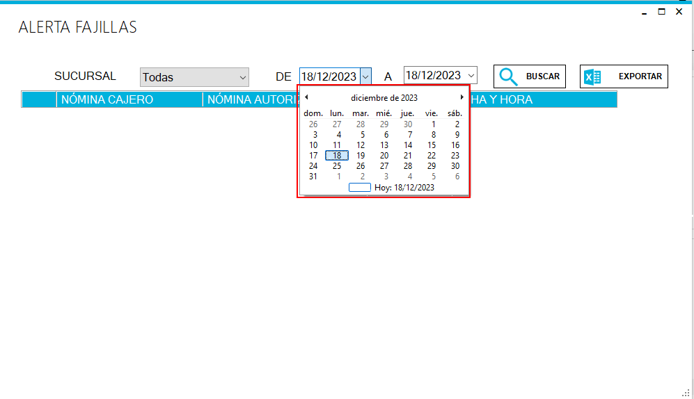

ANX SAP 5290_Fajillas_0001

Ventana 1

Registrar Fajillas
ANX SAP 5290_Fajillas_0001
Ventana 1
Ventana 2
Ventana 3
Ventana 4
Ventana 5



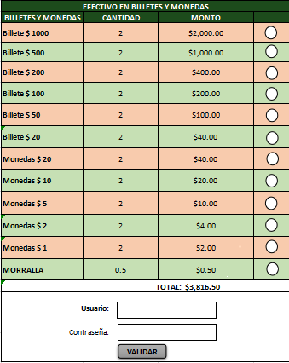
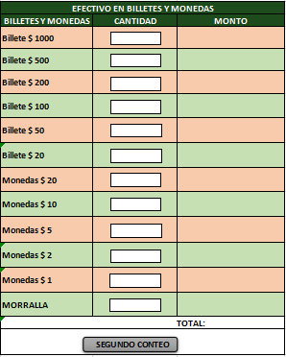

Ventana 6

Registros Fajillas
ANX SAP 5290_Fajillas_0001
Ventana 2
Ventana 4
Ventana 1
Ventana 3





Ventana 5
Ventana 6
Ventana 7
Ventana 8

